set_info
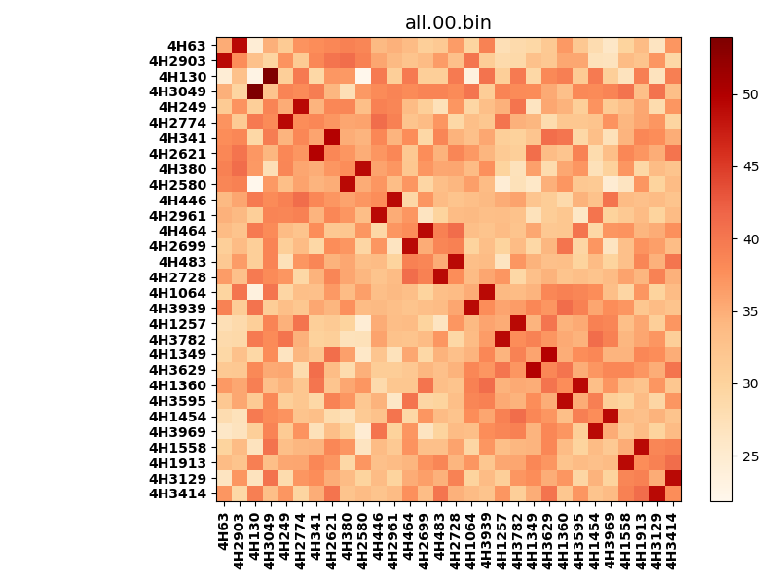
!full_name: | 4H_1or2N_not_last_only_5_DNA-ALL-basic-rep-Ridge-WbnRD10-P07-DEL7.80/4H_1or2N_not_last_only_5_DNA-ALL-basic-rep-Ridge-WbnRD10_P07_bc-49.00_nc-41.20/all.00.set
name: | 4H_1or2N_not_last_only_5_DNA-ALL-basic-rep-Ridge-WbnRD10-P07-DEL7.80/4H_1or2N_not_last_only_5_DNA-ALL-basic-rep-Ridge-WbnRD10
N_pairs: | 15
N_heterodimers: | 15
N_homodimers: | 0
type: | all

orthogonality_average: | 15.0597114563
orthogonality_average_%: | -46.9781967646
orthogonality_gap: | 32.0568084717
orthogonality_gap_%: | -99.9999940501
N_offtarget_above_min_ontarget: | 870

max_affinity: | 21.8624095917
min_affinity: | 53.9192199707
lower_is_better: | True

binding_cutoff: | -49.0
binding_min_affinity: | 53.9192199707
binding_min_affinity_%: | -0.0

nonbinding_cutoff: | -41.2
nonbinidng_max_affinity: | 21.8624095917
nonbinidng_max_affinity_%: | 100.0

total_II_pairs: | 33
total_II_pairs_%: | 55.0
total_IN_mismatches: | 0
total_IN_mismatches_%: | 0.0
total_NN_pairs: | 27
total_NN_pairs_%: | 45.0

total_electrostatic_matches: | 119
total_electrostatic_matches_%: | 99.1666666667
total_electrostatic_mismatches: | 1
total_electrostatic_mismatches_%: | 0.833333333333

alignment: | P07
starting_pos: | f
N_heptades: | 4
N_aminoacids: | 29

normalization_max: | 21.8624095917
normalization_min: | 53.9192199707

